FI ET 2022
 www.camontrouge.fr | GALAXIE TENNIS FICHE INDIVIDUELLE D’INSCRIPTION OU DE RE INSCRIPTION A L’ECOLE DE TENNIS (du 18 Septembre 2023 au 15 Juin 2024) |  | 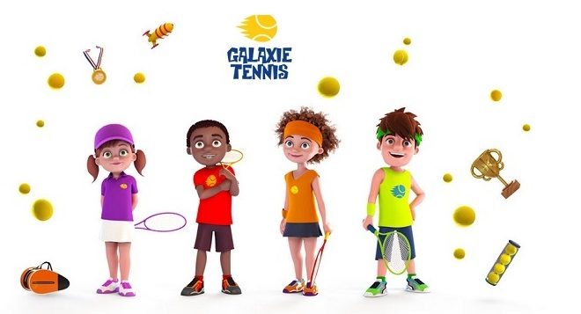
Pour les REINSCRIPTIONS, veuillez prendre connaissance de votre devis sur votre espace Extraclub.
Nom : |  |  | Prénom :

Sexe : |  |  | Né(e) le :

Adresse :
Code Postal : |  |  | Ville :

Portable : |  |  | Email :

Pour les montrougiens : fournir un justificatif

Inscrit à L’école de tennis du CAM en 2022-2023 :  Oui  Non
Si oui, jour et horaire du cours de l’année passée 2022/2023 :
Moniteur de tennis 2022/2023 :

CATEGORIES Galaxie pour la saison 2022-2023 : Baby Tennis  Galaxie 1  2  3  4  |  |  |  | Baby Tennis
Baby Tennis : Enfants nés en 2020
Galaxie 1 : Enfants nés en 2019 et nouveaux 2018 NIVEAU BLANC |  |  |  | (1h tennis)
Galaxie 2 : Enfants nés en 2018 NIVEAU VIOLET |  |  |  | Mercredi 9h-10h
Galaxie 3 : Enfants nés en 2017, 2016 et 2015 |  |  |  | Samedi 10h-11h
Galaxie 4 : Enfants nés en 2014, 2013, 2012 et 2011 |  |  |  | 1h => 290€ (licence incluse)

NIVEAU Galaxie pour la saison 2023-2024 : A REMPLIR UNIQUEMENT POUR LES NOUVEAUX
débutant |  | balle rouge | balle verte |  | balle dure - classé
balle violette |  | balle orange | balle dure - NC
Entourez au minimum 2 cases pour 1 heure de tennis dans la colonne correspondant à l’âge de votre enfant :
Galaxie 1 |  | Galaxie 2 | Galaxie 3 |  | Galaxie 4
(1h tennis) |  | (1h30 tennis) | (1h tennis + 1h multisports) |  | (1h tennis + 1h multisports)
Mardi 17h-18h |  |  | Mardi 17h-18h |  | Mardi 17h-18h
 |  |  | Mardi 18h-19h |  | Mardi 18h-19h
 |  | Mercredi 10h30-12h | Mercredi 9h-11h |  | Mercredi 9h-11h
Mercredi 9h30-10h30 |  | Mercredi 14h30-16h | Mercredi 10h-12h |  | Mercredi 10h-12h
 |  |  | Mercredi 13h-15h |  | Mercredi 13h-15h
 |  |  | Mercredi 14h-16h |  | Mercredi 14h-16h
 |  |  | Mercredi 15h-17h |  | Mercredi 15h-17h
 |  |  | Mercredi 16h -18h |  | Mercredi 16h-18h
Samedi 9h30-10h30 |  | Samedi 10h30–12h | Samedi 12h-14h |  | Samedi 12h-14h
Samedi 11h-12h |  |  | Samedi 13h-15h |  | Samedi 13h-15h
1h => 325€ (licence incluse) |  | 1h30 => 435€ (licence incluse) | 2h => 650€ (cotisation et licence incluses) |  | 2h => 760€ (cotisation et licence incluses)
Besoin d'une raquette ? Renseignez-vous auprès de notre magasin partenaire Tel : 01 43 50 57 57 |  |  | 2h => 620€ Tarif montrougien (cotisation et licence incluses) |  | 2h => 730€ Tarif montrougien (cotisation et licence incluses)
 |  |  | Option : +1h tennis à 300€ |  | Option : +1h tennis à 300€
Les cours de multisports (pour galaxie 3 et 4) ont lieu le mercredi : 10h-12h & 14h-17h, et le samedi 13h-15h

Prise en compte de l'inscription uniquement quand le dossier est complet :
1- paiement intégral en ligne ou au secrétariat
2 - certificat médical ou QS Sport

Date : |  |  | Signature :

